Sheet1
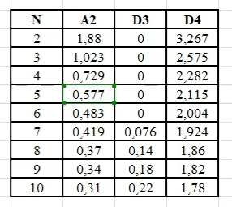
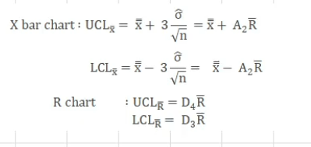
Biểu đồ X-bar
Sample | 1 | 2 | 3 | 4 | 5
1 | 5.02 | 5.01 | 4.94 | 4.99 | 4.96
2 | 5.01 | 5.03 | 5.07 | 4.95 | 4.96
3 | 4.99 | 5.00 | 4.93 | 4.92 | 4.99
4 | 5.03 | 4.91 | 5.01 | 4.98 | 4.89
5 | 4.95 | 4.92 | 5.03 | 5.05 | 5.01
6 | 4.97 | 5.06 | 5.06 | 4.96 | 5.03
7 | 5.05 | 5.01 | 5.10 | 4.96 | 4.99
8 | 5.09 | 5.10 | 5.10 | 4.99 | 5.08
9 | 5.14 | 5.10 | 4.99 | 5.08 | 5.09
10 | 5.01 | 4.98 | 5.08 | 5.07 | 4.99
X̅ | 5.03 | 5.01 | 5.03 | 5.00 | 5.00
R | 0.19 | 0.19 | 0.17 | 0.16 | 0.20

ULC_X | 5.07 | 5.07 | 5.07 | 5.07 | 5.07
X-2bar | 5.01 | 5.01 | 5.01 | 5.01 | 5.01
LCL_X | 4.96 | 4.96 | 4.96 | 4.96 | 4.96

Biểu đồ R
UCL_R | 0.32 | 0.32 | 0.32 | 0.32 | 0.32
R-bar | 0.18 | 0.18 | 0.18 | 0.18 | 0.18
LCL_R | 0.04 | 0.04 | 0.04 | 0.04 | 0.04

